комм
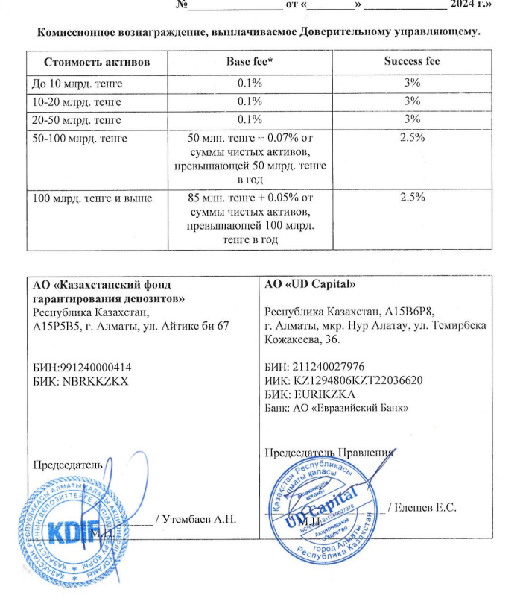
Средняя грязная | Сумма комиссий кроме ДУ | Месячная доля комиссии ДУ | Оплаченная комиссия ДУ за июль | Фактическая комиссия за июль | Корректировка комиссии ДУ за август | Комиссия ДУ за август | К оплате
27,346,020,367.37 | 1,174,303.97 | 2,278,835.03 | 2,270,239.8528 | 2,270,242.71 | 2.86 | 2,278,547.27 | 2,278,550.13

